総合優占度
図3.1.1.2 調査区［06］美松 1999～2012年における総合優占度の変化
（木本層A1,A2,B1,B2）
表 3.1.1.2 調査区[06]美松 1999～2012年における総合優占度の変化 その1
 |  |  | 1999年 |  | 2004年 |  | 2012年

階層 | 種名 | 頻度 | 総合 優占度 | 頻度 | 総合 優占度 | 頻度 | 総合 優占度
A1 | オオシラビソ | Ⅳ | 59.6 | Ⅳ | 50.8 | Ⅲ | 46.0
A1 | ダケカンバ | Ⅰ | 2.8 | - | 0.0 | - | 0.0
A2 | ダケカンバ | Ⅰ | 10.7 | Ⅲ | 34.5 | Ⅱ | 29.4
A2 | オオシラビソ | Ⅳ | 52.0 | Ⅱ | 25.7 | Ⅱ | 25.6
A2 | ナナカマド | Ⅰ | 7.9 | Ⅰ | 7.6 | Ⅰ | 2.8
A2 | ミヤマハンノキ | - | 0.0 | Ⅰ | 5.4 | - | 0.0
図3.1.1.3 調査区［06］美松 1999～2012年における総合優占度の変化
（草本およびササ層 C,S）
B1 | ダケカンバ | Ⅰ | 13.0 | Ⅰ | 14.7 | Ⅲ | 32.2
B1 | ナナカマド | Ⅱ | 21.8 | Ⅱ | 26.5 | Ⅲ | 31.3
B1 | ミネカエデ | Ⅱ | 20.2 | Ⅱ | 18.0 | Ⅱ | 23.7
B1 | ミヤマハンノキ | - | 0.0 | Ⅱ | 16.1 | Ⅱ | 23.1
B1 | オオシラビソ | Ⅱ | 18.9 | Ⅱ | 16.4 | Ⅱ | 20.8
B1 | オガラバナ | Ⅱ | 16.1 | Ⅰ | 13.3 | Ⅱ | 18.9
B1 | オノエヤナギ | Ⅰ | 7.9 | Ⅰ | 5.9 | Ⅰ | 7.3
B1 | オオハナウド | - | 0.0 | - | 0.0 | Ⅰ | 2.2
B1 | オニシモツケ | - | 0.0 | - | 0.0 | Ⅰ | 2.2
B1 | ベニバナイチゴ | - | 0.0 | - | 0.0 | Ⅰ | 1.3
B1 | バッコヤナギ | Ⅰ | 1.8 | - | 0.0 | - | 0.0
B2 | ミネカエデ | Ⅳ | 40.9 | Ⅳ | 48.4 | Ⅴ | 44.8
B2 | オオシラビソ | Ⅴ | 51.0 | Ⅳ | 44.8 | Ⅴ | 40.8
B2 | オオバスノキ | Ⅲ | 27.9 | Ⅳ | 40.9 | Ⅳ | 34.0
B2 | オガラバナ | Ⅲ | 31.6 | Ⅲ | 26.0 | Ⅲ | 28.2
B2 | ナナカマド | Ⅲ | 26.1 | Ⅲ | 33.8 | Ⅲ | 25.9
B2 | オオカメノキ | Ⅱ | 17.7 | Ⅲ | 17.5 | Ⅲ | 18.8
B2 | クロウスゴ | Ⅲ | 21.4 | Ⅱ | 14.7 | Ⅲ | 16.7
B2 | ダケカンバ | Ⅱ | 24.6 | Ⅱ | 22.3 | Ⅱ | 16.5
B2 | ミヤマハンノキ | Ⅱ | 18.3 | Ⅲ | 22.2 | Ⅱ | 15.4
B2 | クロツリバナ | Ⅱ | 13.8 | Ⅱ | 16.4 | Ⅱ | 14.8
B2 | ヒメウスノキ | - | 0.0 | Ⅱ | 6.3 | Ⅱ | 12.0
B2 | オノエヤナギ | Ⅰ | 13.0 | Ⅱ | 14.7 | Ⅰ | 9.1
B2 | ハリブキ | Ⅱ | 5.8 | Ⅱ | 8.5 | Ⅱ | 5.8
B2 | バッコヤナギ | Ⅰ | 2.8 | Ⅰ | 4.2 | Ⅰ | 4.2
B2 | ウラジロナナカマド | - | 0.0 | Ⅰ | 1.8 | Ⅰ | 1.8
B2 | ベニバナイチゴ | Ⅰ | 2.5 | Ⅰ | 6.4 | Ⅰ | 1.8
B2 | ムラサキヤシオツツジ | - | 0.0 | Ⅰ | 1.8 | Ⅰ | 1.8
B2 | アクシバ | - | 0.0 | - | 0.0 | Ⅰ | 0.9
B2 | ウラジロヨウラク | - | 0.0 | - | 0.0 | Ⅰ | 0.9
B2 | ミヤマホツツジ | - | 0.0 | - | 0.0 | Ⅰ | 0.9
B2 | クマイチゴ | - | 0.0 | Ⅰ | 1.8 | - | 0.0
B2 | タカネナナカマド | Ⅰ | 1.8 | - | 0.0 | - | 0.0
表 3.1.1.2 調査区[06]美松 1999～2012年における総合優占度の変化 その2
C | ミヤマカンスゲ | Ⅴ | 74.3 | Ⅴ | 69.6 | Ⅴ | 68.7
C | ヤマソテツ | Ⅲ | 33.8 | Ⅳ | 38.3 | Ⅴ | 38.4
C | ミズバショウ | Ⅲ | 32.7 | Ⅳ | 35.2 | Ⅳ | 35.4
C | シラネワラビ | Ⅲ | 23.0 | Ⅲ | 23.5 | Ⅳ | 25.8
C | ゴゼンタチバナ | Ⅲ | 28.8 | Ⅳ | 30.4 | Ⅳ | 23.7
C | コミヤマカタバミ | Ⅱ | 18.0 | Ⅲ | 26.5 | Ⅲ | 23.6
C | ヒメゴヨウイチゴ | Ⅲ | 26.4 | Ⅲ | 24.1 | Ⅲ | 20.5
C | マイヅルソウ | Ⅳ | 26.3 | Ⅲ | 17.5 | Ⅳ | 16.8
C | ヒメタケシマラン | - | 0.0 | Ⅳ | 22.8 | Ⅳ | 16.5
C | エンレイソウ | Ⅱ | 8.0 | Ⅳ | 17.9 | Ⅳ | 15.2
C | ショウジョウバカマ | Ⅳ | 24.5 | Ⅳ | 25.0 | Ⅳ | 15.2
C | コイワカガミ | Ⅲ | 13.3 | Ⅲ | 15.1 | Ⅲ | 13.9
C | オオイタドリ | Ⅰ | 11.3 | Ⅰ | 12.1 | Ⅰ | 13.3
C | タテヤマアザミ | Ⅰ | 9.8 | Ⅱ | 18.1 | Ⅰ | 12.6
C | フキ | Ⅰ | 11.1 | Ⅱ | 14.7 | Ⅱ | 12.6
C | ヒロハユキザサ | - | 0.0 | Ⅱ | 7.6 | Ⅲ | 12.0
C | シノブカグマ | Ⅰ | 8.0 | Ⅱ | 9.8 | Ⅲ | 11.9
C | オオバショリマ | - | 0.0 | Ⅱ | 11.3 | Ⅱ | 10.6
C | ミヤマメシダ | - | 0.0 | Ⅱ | 9.5 | Ⅱ | 10.5
C | ツルリンドウ | Ⅲ | 18.0 | Ⅲ | 14.5 | Ⅲ | 9.8
C | ミツバオウレン | Ⅱ | 7.8 | Ⅱ | 8.5 | Ⅲ | 9.8
C | イワナシ | Ⅱ | 8.4 | Ⅱ | 8.5 | Ⅱ | 9.4
C | サンカヨウ | Ⅰ | 4.5 | Ⅱ | 6.3 | Ⅱ | 8.9
C | チゴユリ | Ⅴ | 35.2 | - | 0.0 | Ⅱ | 8.9
C | ツクバネソウ | Ⅱ | 8.9 | Ⅱ | 8.0 | Ⅱ | 8.9
C | ミヤマワラビ | Ⅰ | 5.7 | Ⅱ | 9.7 | Ⅱ | 8.8
C | ヤマドリゼンマイ | Ⅰ | 6.9 | Ⅰ | 4.4 | Ⅱ | 8.5
C | ミヤマシシウド | Ⅰ | 3.8 | Ⅰ | 4.9 | Ⅰ | 8.5
C | ヤマブキショウマ | Ⅰ | 3.6 | Ⅱ | 8.5 | Ⅱ | 7.5 | A1 | 2 |  | 1 | 1
C | ツマトリソウ | Ⅱ | 5.4 | Ⅰ | 4.5 | Ⅱ | 7.2 | A2 | 3 |  | 4 | 3
C | モミジカラマツ | Ⅰ | 2.8 | Ⅰ | 6.2 | Ⅰ | 5.6 | B1 | 7 |  | 7 | 10
C | ミヤマアキノキリンソウ | Ⅱ | 9.5 | - | 0.0 | Ⅱ | 5.4 | B2 | 15 |  | 18 | 20
C | タケシマラン | - | 0.0 | Ⅰ | 6.2 | Ⅰ | 4.9 | C | 54 |  | 53 | 71
C | オオバノヨツバムグラ | Ⅰ | 3.5 | Ⅱ | 8.5 | Ⅰ | 4.5 | S | 1 |  | 1 | 1
C | ヒメノガリヤス | Ⅰ | 1.8 | Ⅰ | 1.8 | Ⅰ | 4.4 |  | 82 |  | 84 | 106
C | ヤグルマソウ | - | 0.0 | Ⅰ | 3.8 | Ⅰ | 4.1
C | ゴマナ | Ⅰ | 1.3 | Ⅰ | 8.9 | Ⅰ | 4.0
C | イタドリ | Ⅰ | 7.6 | Ⅰ | 2.5 | Ⅰ | 3.3
C | カニコウモリ | Ⅰ | 0.9 | Ⅰ | 2.2 | Ⅰ | 3.1
C | キヌガサソウ | Ⅰ | 2.8 | Ⅰ | 3.8 | Ⅰ | 2.7
C | ユキザサ | Ⅱ | 7.6 | - | 0.0 | Ⅰ | 2.7
C | アキカラマツ | Ⅰ | 1.3 | Ⅰ | 4.0 | Ⅰ | 2.5
C | オオハナウド | - | 0.0 | - | 0.0 | Ⅰ | 2.2
C | オニシモツケ | - | 0.0 | Ⅰ | 5.4 | Ⅰ | 2.2
C | シラネセンキュウ | - | 0.0 | - | 0.0 | Ⅰ | 2.2
C | アカショウマ | - | 0.0 | - | 0.0 | Ⅰ | 1.8
C | イヌワラビ | - | 0.0 | Ⅱ | 6.9 | Ⅰ | 1.8
C | オシダ | Ⅰ | 0.9 | - | 0.0 | Ⅰ | 1.8
C | サカゲイノデ | - | 0.0 | - | 0.0 | Ⅰ | 1.8
C | スギナ | - | 0.0 | - | 0.0 | Ⅰ | 1.8
C | ヒゲノガリヤス | Ⅰ | 4.9 | Ⅰ | 4.0 | Ⅰ | 1.8
C | ミヤマイタチシダ | - | 0.0 | - | 0.0 | Ⅰ | 1.8
C | ミヤマカタバミ | - | 0.0 | - | 0.0 | Ⅰ | 1.8
C | ミヤマベニシダ | - | 0.0 | - | 0.0 | Ⅰ | 1.8
C | ヨツバヒヨドリ | Ⅰ | 3.3 | Ⅰ | 2.8 | Ⅰ | 1.8
C | イワカガミ | - | 0.0 | - | 0.0 | Ⅰ | 1.3
C | ヒメワラビ | - | 0.0 | - | 0.0 | Ⅰ | 1.3
C | ヤマイヌワラビ | - | 0.0 | - | 0.0 | Ⅰ | 1.3
C | イワウメ | - | 0.0 | - | 0.0 | Ⅰ | 0.9
C | ウラジロタデ | - | 0.0 | - | 0.0 | Ⅰ | 0.9
C | オオシラビソ | - | 0.0 | - | 0.0 | Ⅰ | 0.9
C | オオバコ | - | 0.0 | - | 0.0 | Ⅰ | 0.9
C | オオバタケシマラン | Ⅰ | 2.2 | Ⅰ | 1.8 | Ⅰ | 0.9
C | オオバユキザサ | - | 0.0 | Ⅰ | 0.9 | Ⅰ | 0.9
C | クロツリバナ | - | 0.0 | - | 0.0 | Ⅰ | 0.9
C | コバイケイソウ | Ⅰ | 0.9 | Ⅰ | 3.1 | Ⅰ | 0.9 |  | 1999年 | 2004年 | 2012年
C | シモツケソウ | Ⅰ | 3.3 | Ⅰ | 1.8 | Ⅰ | 0.9 | A1層 | 62.5 | 50.8 | 46.0
C | テガタチドリ | - | 0.0 | - | 0.0 | Ⅰ | 0.9 | A2層 | 70.7 | 73.2 | 57.8
C | ヒメウスノキ | - | 0.0 | - | 0.0 | Ⅰ | 0.9 | B1層 | 99.7 | 110.9 | 162.9
C | ミヤマセンキュウ | - | 0.0 | - | 0.0 | Ⅰ | 0.9 | B2層 | 299.3 | 332.4 | 295.1
C | ヨモギ | Ⅰ | 12.6 | Ⅰ | 12.3 | Ⅰ | 0.9 | C層 | 562.6 | 607.4 | 580.5
C | キオン | Ⅰ | 0.9 | - | 0.0 | - | 0.0 | S層 | 94.9 | 88.3 | 94.0
C | キソチドリ | Ⅰ | 1.8 | - | 0.0 | - | 0.0 | 合計 | 1189.6 | 1263.1 | 1236.3
C | コウゾリナ | Ⅰ | 3.8 | Ⅰ | 0.9 | - | 0.0
C | コガネギク | - | 0.0 | Ⅱ | 7.6 | - | 0.0
C | コゴメグサ | Ⅰ | 0.9 | - | 0.0 | - | 0.0
C | セイヨウタンポポ | Ⅰ | 1.8 | - | 0.0 | - | 0.0
C | タテヤマオウギ | Ⅰ | 6.2 | - | 0.0 | - | 0.0
C | タニギキョウ | Ⅰ | 0.9 | Ⅰ | 2.5 | - | 0.0
C | ノコンギク | Ⅰ | 10.1 | - | 0.0 | - | 0.0
C | ハクモウイノデ | Ⅰ | 2.8 | - | 0.0 | - | 0.0
C | ホソバトウゲシバ | - | 0.0 | Ⅰ | 0.9 | - | 0.0
C | メシダ | Ⅰ | 6.9 | - | 0.0 | - | 0.0
C | ヤマハハコ | Ⅰ | 1.8 | Ⅰ | 1.8 | - | 0.0
S | チシマザサ | Ⅴ | 94.9 | Ⅴ | 88.3 | Ⅴ | 94.0
 | 合計 |  | 1189.6 |  | 1263.1 |  | 1236.3

A1 |  |  | 62.5 |  | 50.8 |  | 46.0
A2 |  |  | 70.7 |  | 73.2 |  | 57.8
B1 |  |  | 99.7 |  | 110.9 |  | 162.9
図3.1.1.1 調査区［06］美松 1999～2012年における総合優占度の変化
B2 |  |  | 299.3 |  | 332.4 |  | 295.1
C |  |  | 562.6 |  | 607.4 |  | 580.5
S |  |  | 94.9 |  | 88.3 |  | 94.0
 |  |  | 1189.6 |  | 1263.1 |  | 1236.3

A1 |  |  | 0.0 |  | 1.8 |  | 2.7
A2 |  |  | 1.8 |  | 1.8 |  | 1.8
B1 |  |  | 271.3 |  | 305.7 |  | 284.6
B2 |  |  | 198.5 |  | 207.2 |  | 219.8
C |  |  | 3756.4 |  | 3965.9 |  | 3874.1
S |  |  | 0.0 |  | 0.0 |  | 0.0

樹木位置図
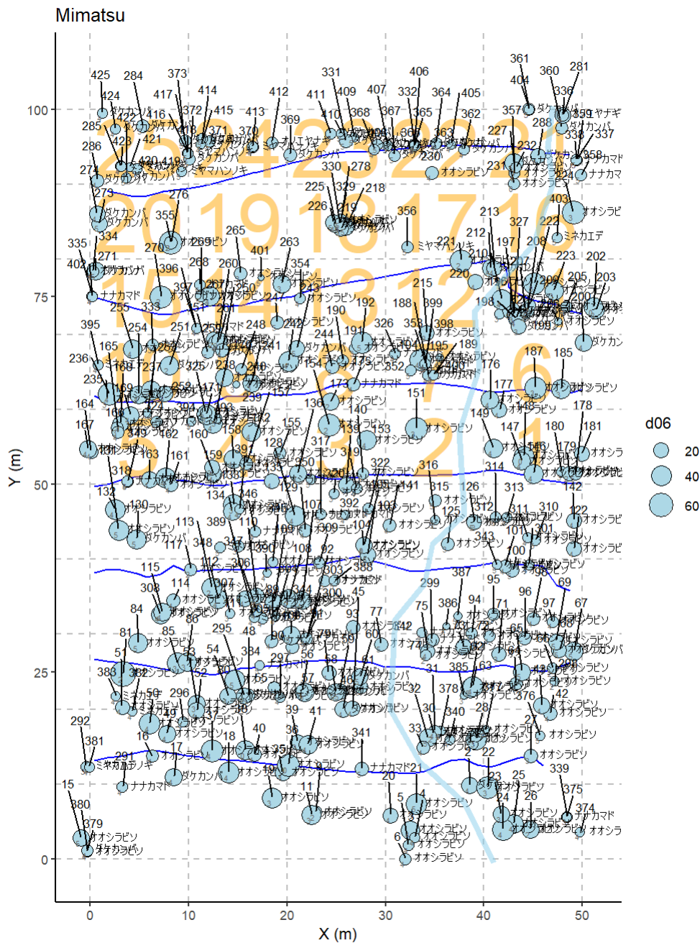

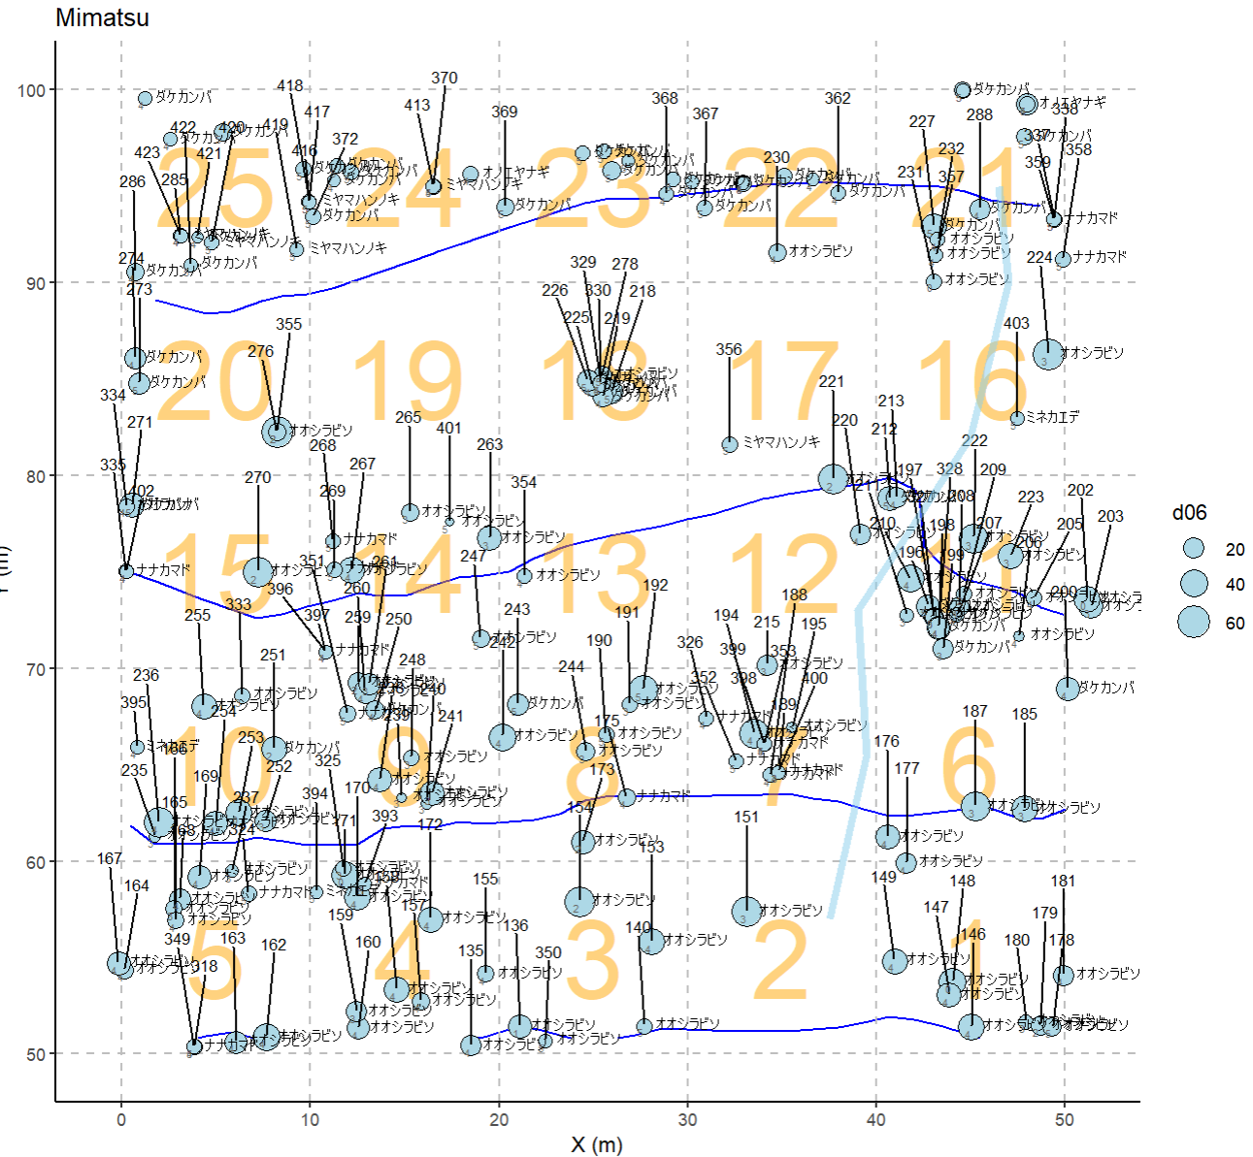
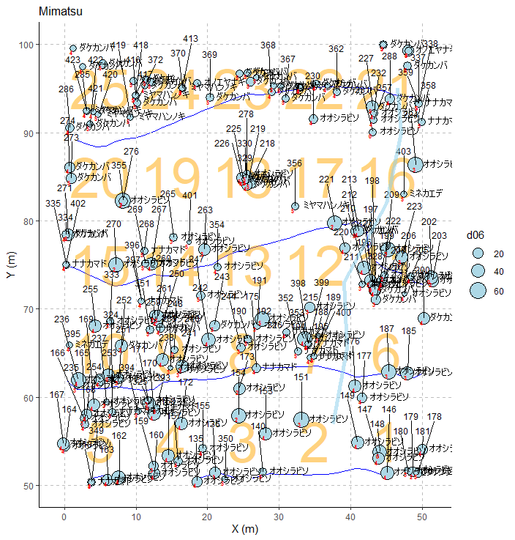

調査位置図
